PÁGINA CAPTURA
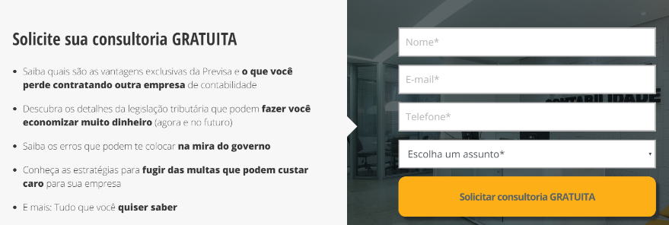

SOLICITE UM CONSULTA
Conheça as vantagens exclusivas de contratar a Ciatos Contabilidade
A sua empresa pode ter vários serviços em um único lugar
Tenha um contabilidade regular da sua empresa.
A sua empresa pode ter um departamento jurídico a disposição.
A Gestão da sua empresa é importante para aumento do lucro.

